分类汇总
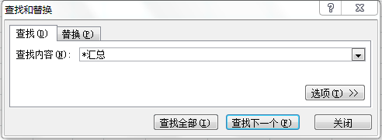
大区 | 省份 | 城市 | 客户类型 | 客户编号 | 客户名称 | 商圈 | 楼层 | 总面积
NORTH | 吉林省 | 兴安盟 | Franchise | M048200112 | 突泉美容美体沙龙 | 商业区 | 2 | 230
NORTH | 吉林省 | 吉林市 | Franchise | M043200110 | 吉林市船山区千贵美容生活馆 | 住宅区 | 1、2 | 260
NORTH | 河北省 | 唐山市 | Franchise | M031500111 | 唐山祥庭贸易有限公司 | 住宅区 | 1、2 | 200
NORTH | 河北省 | 唐山市 | Franchise | S031500107 | 唐山市道北区兴源道美容沙龙 | 商业区 | 1 | 310
NORTH 汇总 |  |  |  |  |  |  |  | 1000
SOUTH | 江西省 | 九江市 | NCS Lite | S079200208 | 湖口县女人世界 | 商业区 | 2 | 300
SOUTH | 江西省 | 南昌市 | NCS | M079100111 | 南昌市红谷滩区凯旋新概念店 | 社区 | 1、2 | 120
SOUTH 汇总 |  |  |  |  |  |  |  | 420
WEST | 甘肃省 | 酒泉市 | Franchise | S093700109 | 敦煌市自然美容沙龙 | 商业区 | 2 | 80
WEST | 陕西省 | 咸阳市 | NCS | M002900113 | 咸阳新华纺美容院 | 社区 | 2 | 300
WEST 汇总 |  |  |  |  |  |  |  | 380
总计 |  |  |  |  |  |  |  | 1800

